상품제안서
송월 AB 체인40 세면타올 | 상품코드: S37726

 |  |  |  |  |  |  | 02-713-8555 | www.synergygift.co.kr
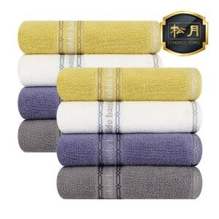

【상세/제작정보】 | <p><span style="font-size: 14pt;">※배송비 별도 상품입니다.(박스당 4,000원 부가세별도)</span></p><p><span style="font-size: 14pt;"></span><span style="font-size: 18.6667px;">※자수인쇄는 인쇄난이도,크기,글자수에 따라 비용 변동될 수 있습니다.</span><span style="font-size: 14pt;">​</span></p>

【인쇄/포장옵션】 | 실크, 자수 / 포장지포장

【공급단가】 | 수량 | 100~ | 300~ | 500~ | 1,000~ | 3,000~
*VAT별도 | 단가 | 3,560원 | 3,500원 | 3,420원 | 3,280원 | 3,150원

【상품 URL】 | https://www.synergygift.co.kr:443/src/goods_detail.php?gdno=37726

